Engag
LISTE D'ENGAGEMENT ECOLE DE CYCLISME
CLUB |  |  |  | N° DU CLUB |  | 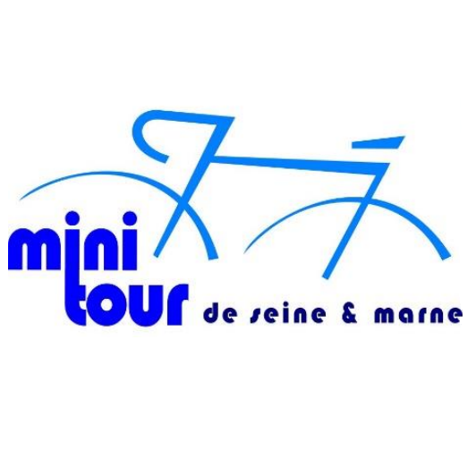
RESPONSABLE :
TELEPHONE :

 |  |  | Mini Tour de Seine et Marne 2026

 | CATEG. | ANNEE NAIS. | NOM | PRENOM | Sexe M / F | N° LICENCE

